sc
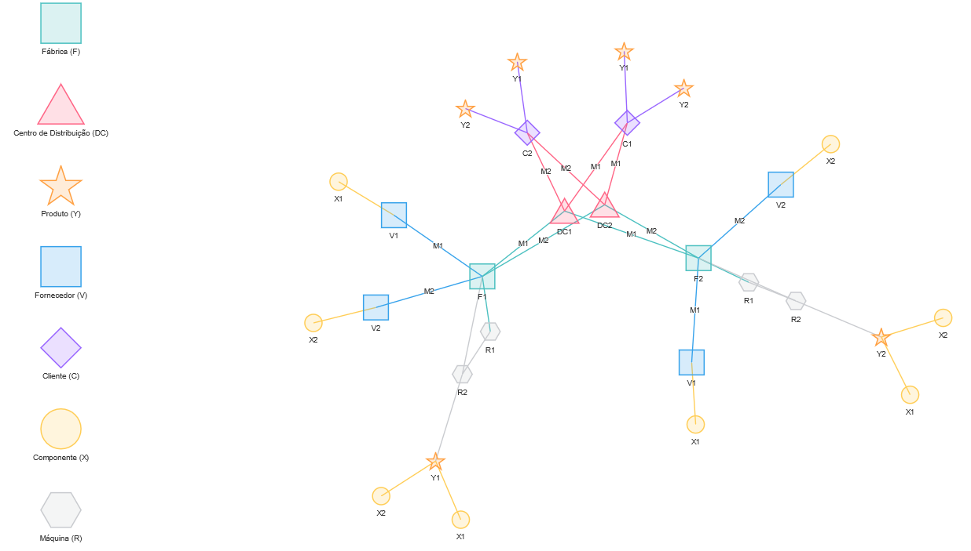
Fornecedores (Vendors)
V1
V2

Fábricas (Factories)
F1
F2

Centros de Distribuição (Distribution Centres)
DC1
DC2

Clientes (Customers)
C1
C2

Modais de transport (Modes of transport)
M1
M2

Componentes (Components)
X1
X2

Produtos Acabados (Finished Products)
Y1
Y2

Máquinas (Machines)
F1 | RA
F1 | RB
F2 | RC
F2 | RD

Períodos de Planejamento (Planning periods)
1
2

